상품제안서
타포린 시장가방 장바구니 쇼핑 가방 40x36cm 휴가 바캉스 가방 | 상품코드: F28170

 |  |  |  |  |  |  | 02-412-0044 | www.easy1.co.kr
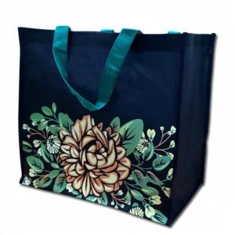

【상세/제작정보】

【인쇄/포장옵션】 | 실크 / 포장불가능

【공급단가】 | 수량 | 200~ | 500~ | 1,000~ | 3,000~ | 5,000~
*VAT별도 | 단가 | 1,440원 | 1,410원 | 1,380원 | 1,350원 | 1,320원

【상품 URL】 | http://www.easy1.co.kr/src/goods_detail.php?gdno=28170

